写真撮影ポイント
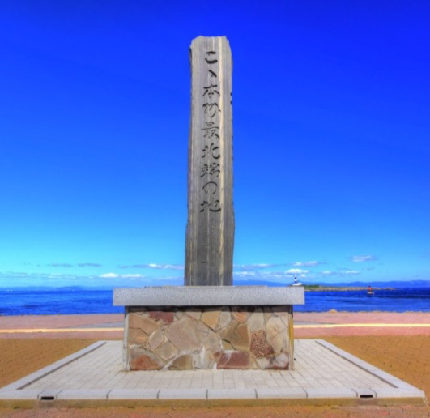
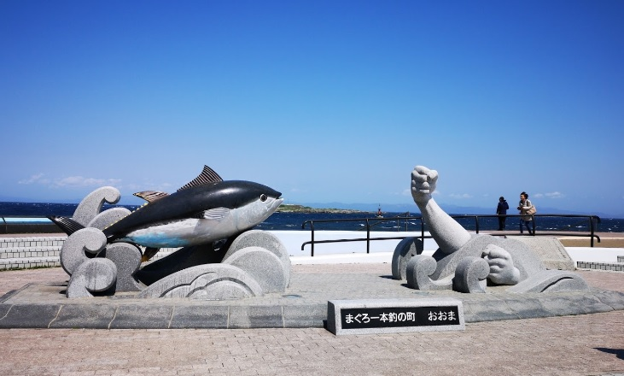
フォトポイント１：JRバス東北 子の口駅
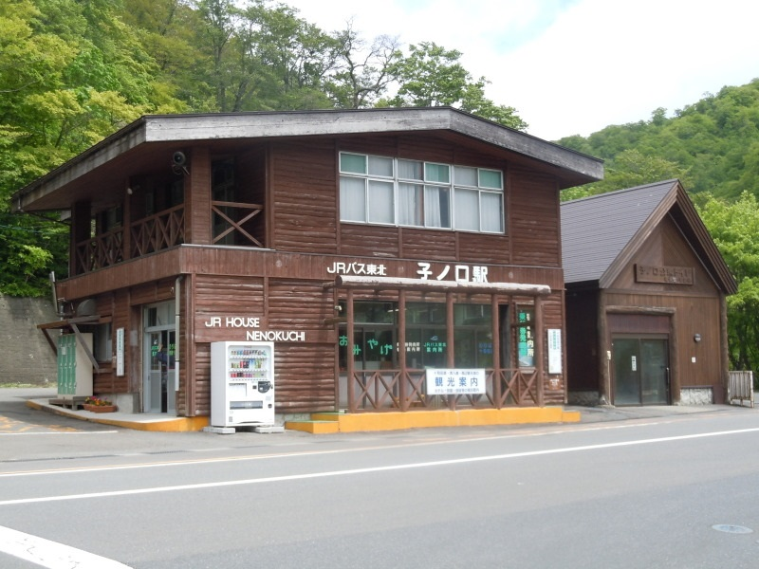

フォトポイント２：「小坂鉱山事務所」の門柱
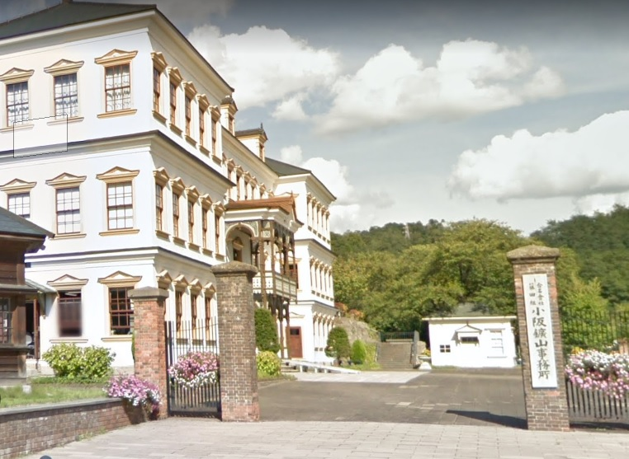

フォトポイント５：本州最北端の碑 | フォトポイント５：マグロモニュメント

